BẢNG GIÁ STANDEE CÁC LOẠI
 |  | BẢNG BÁO GIÁ STANDEE BÁO KHÁCH

STT | Mã SP | Hình | Tên Sản Phẩm | Đóng gói/ Quy cách | Đơn giá | Ghi Chú
1 | VNX06 | 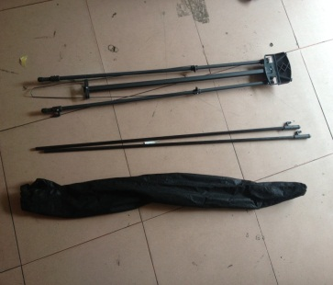 | Standee tiêu chuẩn 0.6x1.6m | 01 Chiếc | 130,000 | 5 cái trở lên giá: 60k/cai
2 | VNX08 |  | Standee tiêu chuẩn 0.8x1.8m | 01 Chiếc | 135,000 | 5 cái trở lên giá: 70k/cai
3 | VNCL06 | 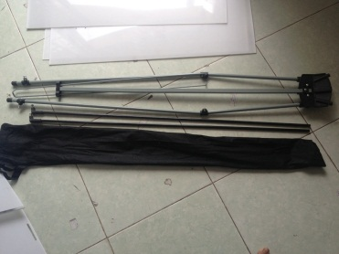 | Standee cường lực 0.6x1.6m | 01 Chiếc | 160,000 | 5 cái trở lên giá: 100k/cai
4 | VNCL08 |  | Standee cường lực 0.8x1.8m | 01Chiếc | 165,000 | 5 cái trở lên giá: 110k/cai
5 | VNCLD06 |  | Standee cường lực Đen 0.6x1.6m | 01 Chiếc | 150,000 | 5 cái trở lên giá: 90k/cai
6 | VNCLD08 |  | Standee cường lực Đen 0.8x1.8m | 01 Chiếc | 155,000 | 5 cái trở lên giá: 95k/cai
7 | VNDCKT |  | Standee điều chỉnh kích thước 0.6x1.6 - 0.8x1.8m | 01 Chiếc | 150,000 | 5 cái trở lên giá: 90k/cai
8 | VNDN | 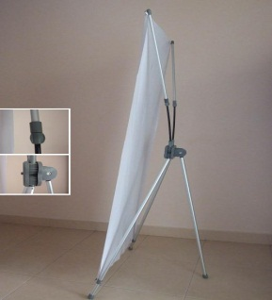 | Standee Đa Năng Nhôm 0.6X1.6 - 0.8x2m | 01 Chiếc | 260,000 | 5 cái trở lên giá: 190k/cai
9 | VNMT | 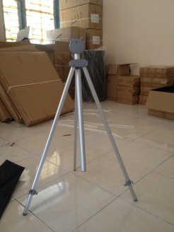 | Standee Mỹ Thuật 0.6x1.6 - 0.8x1.8m | 01 Chiếc | 260,000 | 5 cái trở lên giá: 190k/cai
10 | VNCN06 | 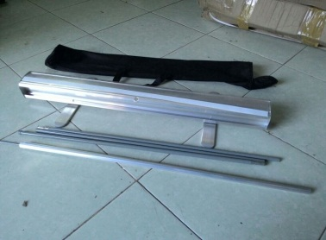 | Giá Cuốn Nhôm Thường 0.6x1.6m | 20 Chiếc/Thùng | 195,000 | 5 cái trở lên giá: 135k/cai
11 | VNCN08 |  | Giá Cuốn Nhôm Thường 0.8x2m | 20 Chiếc/Thùng | 200,000 | 5 cái trở lên giá: 140k/cai
12 | VNCNT06 | 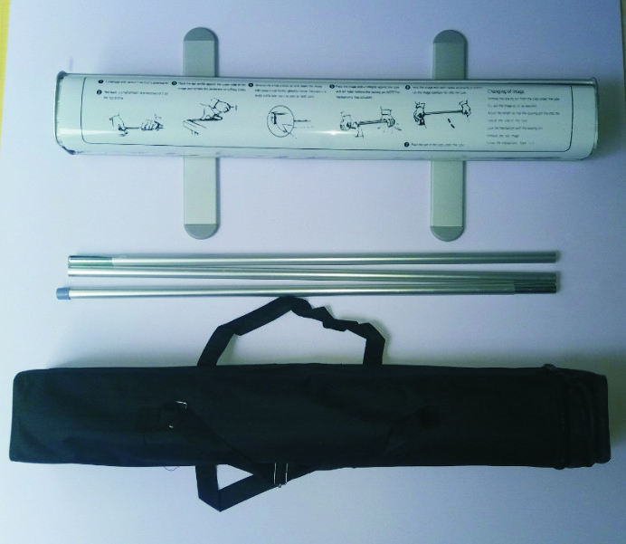 | Giá Cuốn Nhôm Tốt 0.6x1.6m | 12 Chiếc/Thùng | 250,000 | 5 cái trở lên giá: 190k/cai
13 | VNCNT08 |  | Giá Cuốn Nhôm Tốt 0.8x2m | 12 Chiếc/Thùng | 255,000 | 5 cái trở lên giá: 200k/cai
14 | VNCNI06 | 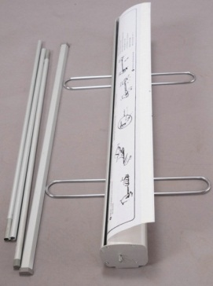 | Giá Cuốn Nhôm Tốt Inox 0.6x1.6m | 01 Chiếc | 275,000 | 5 cái trở lên giá: 210k/cai
15 | VNCMI08 |  | Giá Cuốn Nhôm Tốt Inox 0.8x2m | 01 Chiếc | 285,000 | 5 cái trở lên giá: 230k/cai
16 | VNCP06 | 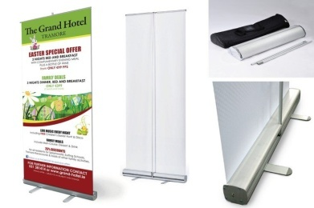 | Giá Cuốn Nhựa 0.6x1.6m | 01 Chiếc | 168,000 | 168,000
17 | VNCP08 |  | Giá Cuốn Nhựa 0.8x2m | 01 Chiếc | 173,000 | 173,000
18 | VNCHH1 | 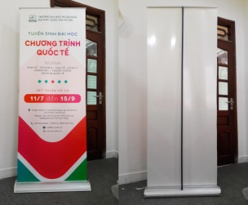 | Giá Cuốn Hào Hoa 1 Mặt nhựa | 01 Chiếc | 330,000 | 330,000
19 | VNCHH2 | 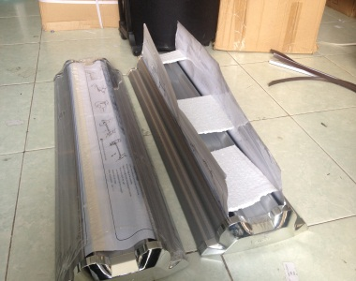 | Giá Cuốn Hào Hoa 2 Mặt nhựa | 01 Chiếc | 450,000 | 450,000
20 | VNHHN |  | Giá Cuốn Hào Hoa Nhôm 1 Mặt | 04 Chiếc/Thùng | 720,000 | 720,000
21 | VNXDENUOC | 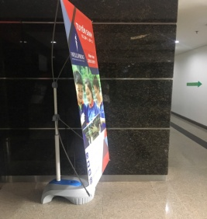 | Standee x Đế Nước 0.6x1.6 - 0.8x2m | 06 Chiếc/Thùng | 350,000 | 350,000
22 | VNCT |  | Standee Chữ Thập 2 mặt | 20 Chiếc/Thùng | 230,000 | 230,000
23 | VNA |  | Giá Chữ A 1 Mặt | 20 Chiếc/Thùng | 220,000 | 220,000
24 | VNGDTL4T | 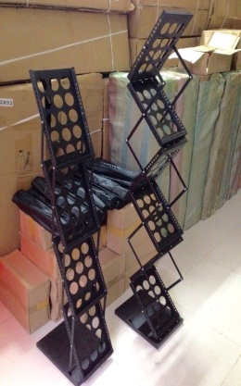 | Giá Để Tài Liệu 4 Tầng Sắt A4 | 01 Chiếc/Thùng | 850,000 | 850,000
25 | VNGDTL6T |  | Giá Để Tài Liệu 6 Tầng Sắt A4 | 01 Chiếc/Thùng | 1,300,000 | 1,300,000
26 | VNGDTL6TN | 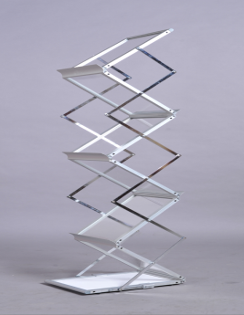 | Giá Để Tài Liệu 6 Tầng Nhôm A4 | 01 Chiếc/Thùng | 1,800,000 | 1,800,000
27 | VNBR3X3 | 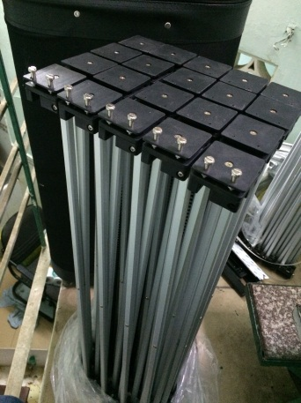 | Khung Backdrop Kiểu mạng nhện 2.3x2.3m (3x3 ô) Khung nhôm vuông, loại có móc sắt | 01 Chiếc/Thùng | 3,500,000 | 3,500,000
28 | VNBR3X4 |  | Khung Backdrop Kiểu mạng nhện 2.3x3m (3x4 ô) Khung nhôm vuông, loại có móc sắt | 01 Chiếc/Thùng | 3,700,000 | 3,700,000
29 | VNBHN |  | Quầy bán hàng di động nhựa | 01 Chiếc/Thùng | 650,000 | 650,000
30 | VNBHS | 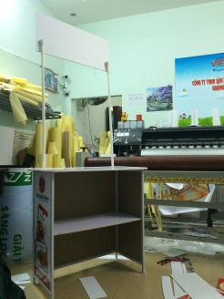 | Quầy bán hàng di động sắt | 01 Chiếc/Thùng | 700,000 | 700,000
31 | VNMINI |  |  | 01 Chiếc/Thùng | 30,000 | 30,000

Ghi Chú: | Free Ship trong phạm vi nội thành với số lượng 10 cây trở lên
 | Thanh Toán 100% tiền mặt
 | Giá trên chưa bao gồm thuế VAT 10%.

